Equipamentos
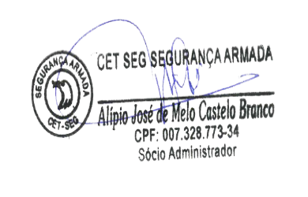
 |  | CET-SEG SEGURANÇA ARMADA LTDA
 |  | TRANSPORTE DE VALORES, VIGILANCIA PATRIMONIAL,
 |  | ESCOLTA ARMADA, SEGURANÇA PESSOAL
 |  | PIAUÍ, MARANHÃO E CEARÁ.
Ao
Universidade Federal do Piaui -Pro Reitoria de Administração
Coordenação de compras e Licitações
Nº Processo: nº 23111.063930/2019-17
Pregão Nº 2/2020
Dia 05/02/2020 às 08:30 horas

 | VEICULO /EQUIPAMENTOS/VIGILANTES
 | Descrição | Valor Unitario | Quantidade/Posto | Valor Total | Valor mensal
 | EQUIPAMENTOS/VIGILANTES
1 | Bastão de Ronda com bottons | R$ 700.00 | 1 | R$ 700.00 | R$ 58.33
 | TOTAL |  |  |  | R$ 58.33
 |  | Custo mensal para um posto 24h /por 4 vigilantes |  |  | R$ 58.33
 |  | Custo mensal para o posto 12 x 36h |  |  | R$ 29.17
 | EQUIPAMENTOS/VIGILANTES
 | Descrição | Valor Unitario | Quantidade/Posto | Valor Total | Valor mensal
1 | Radio de comunicação | R$ 1,550.00 | 1 | R$ 1,550.00 | R$ 32.29
2 | software de manutenção dos radios | R$ 135.00 | 1 | R$ 135.00 | R$ 11.25
2 | lanterna led de-Bateria blinda recaregavel | R$ 120.00 | 1 | R$ 120.00 | R$ 10.00
3 | Apito para segurança | R$ 10.00 | 1 | R$ 10.00 | R$ 0.83
4 | revólver calibre 38 | R$ 3,850.00 | 1 | R$ 3,850.00 | R$ 32.08
5 | munições( 12 cartuchos por vigilante) | R$ 4.00 | 12 | R$ 48.00 | R$ 4.00
6 | cofre | R$ 201.00 | 1 | R$ 201.00 | R$ 4.19
7 | livro de ocorrências | R$ 8.08 | 1 | R$ 8.08 | R$ 0.67
8 | colete balisticos ( conforme art 87 da portaria 387/2006-DF/DPF) | R$ 412.00 | 1 | R$ 412.00 | R$ 6.87
9 | Tonfa | R$ 35.00 | 1 | R$ 35.00 | R$ 0.58
 | Valor Total |  |  |  | R$ 102.77
 | Custo Mensal por Posto por posto 24h |  |  |  | R$ 102.77
 | Custo mensal para o posto 12 x 36h |  |  |  | R$ 51.38
 | Teresina (PI), 13 de fevereiro de 2020

